N39.3
ICD = N39.3, Geschlecht = w, Altergruppe = 7:
cp1
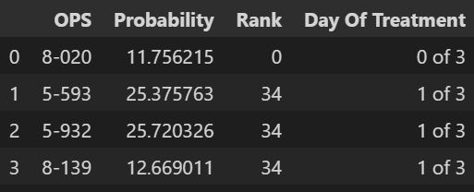

 |  | 7

cp2
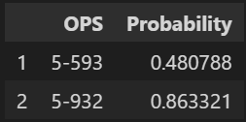

 | 4

cp_maxfreq
['1-671', '5-593', '5-932']

ICD = N39.3, Geschlecht = m, Altergruppe = 7:
cp1
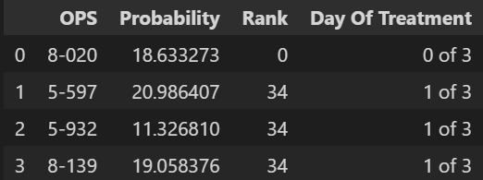

cp2

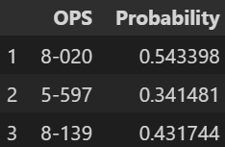

cp_maxfreq

['8-020', '5-597', '8-139']

